Sheet1
 | Pc | Pm | 总厚度 | 每层上表面距离 | 指数 | Vc（z） | Ecm | Em | Ecm/Em
1 | 1.86E+11 | 3.60E+11 | 4.00E-02 | 2.00E-02 | 1.00E+01 | 1.00E+00 | 1.8594586051E+11 | 2.01E+11 | 9.25E-01
2 | 1.86E+11 | 3.60E+11 | 4.00E-02 | 1.60E-02 | 1.00E+01 | 3.49E-01 | 2.9939229689E+11 | 2.01E+11 | 1.49E+00
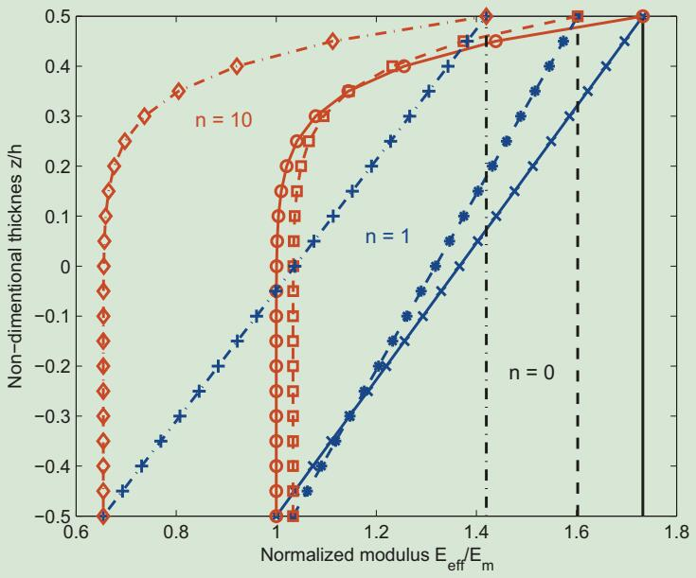
3 | 1.86E+11 | 3.60E+11 | 4.00E-02 | 1.20E-02 | 1.00E+01 | 1.07E-01 | 3.4142239355E+11 | 2.01E+11 | 1.70E+00
4 | 1.86E+11 | 3.60E+11 | 4.00E-02 | 8.00E-03 | 1.00E+01 | 2.82E-02 | 3.5520458329E+11 | 2.01E+11 | 1.77E+00
5 | 1.86E+11 | 3.60E+11 | 4.00E-02 | 4.00E-03 | 1.00E+01 | 6.05E-03 | 3.5907151166E+11 | 2.01E+11 | 1.79E+00
6 | 1.86E+11 | 3.60E+11 | 4.00E-02 | -4.00E-03 | 1.00E+01 | 1.05E-04 | 3.6010644054E+11 | 2.01E+11 | 1.79E+00
7 | 1.86E+11 | 3.60E+11 | 4.00E-02 | -8.00E-03 | 1.00E+01 | 5.90E-06 | 3.6012367601E+11 | 2.01E+11 | 1.79E+00
8 | 1.86E+11 | 3.60E+11 | 4.00E-02 | -1.40E-02 | 1.00E+01 | 5.77E-09 | 3.6012470352E+11 | 2.01E+11 | 1.79E+00
9 | 1.86E+11 | 3.60E+11 | 4.00E-02 | -1.60E-02 | 1.00E+01 | 1.00E-10 | 3.601247045E+11 | 2.01E+11 | 1.79E+00
10 | 1.86E+11 | 3.60E+11 | 4.00E-02 | -2.00E-02 | 1.00E+01 | 0.00E+00 | 3.6012470452E+11 | 2.01E+11 | 1.79E+00

求温度影响的参数 | 层数 | P0 | P-1 | P1 | P2 | P3 | 温度T | Em
Em | 1 | 3.484E+11 | 0.000E+00 | 3.079E-04 | -6.534E-07 | 0.000E+00 | 300 | 3.601E+11
 | 2 | 3.484E+11 | 0.000E+00 | 3.079E-04 | -6.534E-07 | 0.000E+00 | 300 | 3.601E+11
 | 3 | 3.484E+11 | 0.000E+00 | 3.079E-04 | -6.534E-07 | 0.000E+00 | 300 | 3.601E+11
 | 4 | 3.484E+11 | 0.000E+00 | 3.079E-04 | -6.534E-07 | 0.000E+00 | 300 | 3.601E+11
 | 5 | 3.484E+11 | 0.000E+00 | 3.079E-04 | -6.534E-07 | 0.000E+00 | 300 | 3.601E+11
 | 6 | 3.484E+11 | 0.000E+00 | 3.079E-04 | -6.534E-07 | 0.000E+00 | 300 | 3.601E+11
 | 7 | 3.484E+11 | 0.000E+00 | 3.079E-04 | -6.534E-07 | 0.000E+00 | 300 | 3.601E+11
 | 8 | 3.484E+11 | 0.000E+00 | 3.079E-04 | -6.534E-07 | 0.000E+00 | 300 | 3.601E+11
 | 9 | 3.484E+11 | 0.000E+00 | 3.079E-04 | -6.534E-07 | 0.000E+00 | 300 | 3.601E+11
 | 10 | 3.484E+11 | 0.000E+00 | 3.079E-04 | -6.534E-07 | 0.000E+00 | 300 | 3.601E+11

求温度影响的参数 | 层数 | P0 | P-1 | P1 | P2 | P3 | 温度T | Ec
Ec | 1 | 2.010E+11 | 0.000E+00 | -3.070E-04 | 2.160E-07 | -8.964E-11 | 300 | 1.859E+11
 | 2 | 2.010E+11 | 0.000E+00 | -3.070E-04 | 2.160E-07 | -8.964E-11 | 300 | 1.859E+11
 | 3 | 2.010E+11 | 0.000E+00 | -3.070E-04 | 2.160E-07 | -8.964E-11 | 300 | 1.859E+11
 | 4 | 2.010E+11 | 0.000E+00 | -3.070E-04 | 2.160E-07 | -8.964E-11 | 300 | 1.859E+11
 | 5 | 2.010E+11 | 0.000E+00 | -3.070E-04 | 2.160E-07 | -8.964E-11 | 300 | 1.859E+11
 | 6 | 2.010E+11 | 0.000E+00 | -3.070E-04 | 2.160E-07 | -8.964E-11 | 300 | 1.859E+11
 | 7 | 2.010E+11 | 0.000E+00 | -3.070E-04 | 2.160E-07 | -8.964E-11 | 300 | 1.859E+11
 | 8 | 2.010E+11 | 0.000E+00 | -3.070E-04 | 2.160E-07 | -8.964E-11 | 300 | 1.859E+11
 | 9 | 2.010E+11 | 0.000E+00 | -3.070E-04 | 2.160E-07 | -8.964E-11 | 300 | 1.859E+11
 | 10 | 2.010E+11 | 0.000E+00 | -3.070E-04 | 2.160E-07 | -8.964E-11 | 300 | 1.859E+11

